Foglio1
TURBINA BANKI
Il rendimento (circa 0,85) è inferiore rispetto a quello ottenibile da altri tipi di turbine (le tipologie classiche, quali Pelton, Turgo, Francis e Kaplan, possono superare lo 0,9), però rimane pressoché costante al variare della portata: proprio la sua costanza d'efficienza per un elevato range di funzionamento ne consente l'utilizzo in un campo di impiego piuttosto ampio (portata = 40-13000 l/s, salto = 2–200 m) La trasmissione del moto dalla turbina al generatore avviene tramite cinghia dentata per garantire la necessaria elasticità del sistema ed ottimizzare l’efficienza della trasmissione stessa. La regolazione della portata è garantita da un particolare tegolo che consente una variazione da 0 a 100%.
DIMENSIONAMENTO TURBINA BANKI

Salto geodet. H | 5 | m
Lunghezza tubo | 10 | m | dipende dalla pendenza fiume
Diametro tubo | 0.1 | m | rugosità tubo | 0.00001
Portata Q | 0.25 | m3/s
Velocità v turbina | 8 | m/s | ingresso turbina
n° coppie polari | 12 |  | alternatore
n giri N | 250 | giri/minuto
w | 26.17 | rad/s
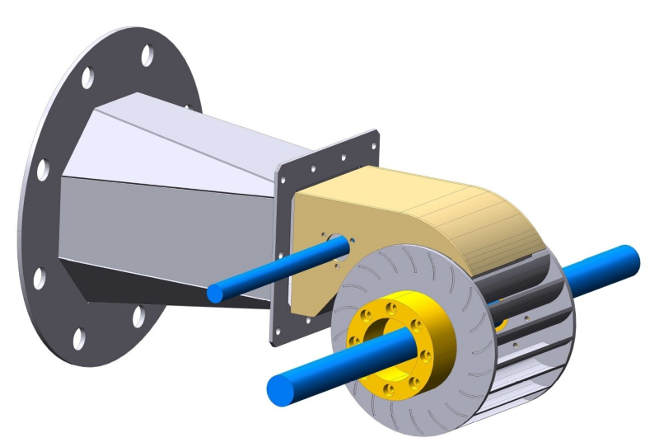
C | 0.98
j | 0.98 |  | sen alfa | 0.37460659342
a | 22 | ° | cos alfa | 0.92718385457
l | 90 | ° | 1.57 | rad
D2/D1 | 0.68
W/B | 1.5 |  | ottimale

Dimensionamento tubatura per canalizzare l'acqua (contenendo le perdite di carico)
Per contenere la velocità nel tubo a 3 m/s serve un diametro |  |  | 3 | m/s | serve diametro
d. tubo | 0.32581760623 | m | circa 30 cm |  | sezione | 0.083333333333 | m2
Re | 888593.47152 | m
landa | 0.011193323485
perdite | 0.15758976677 | m

Il tubo deve sopportare una pressione interna massima pari al salto geodetico
Dp | 49050 | Pa | 0.4905 | bar | alla sezione di uscita
Lo spessore del tubo quindi non è importante.
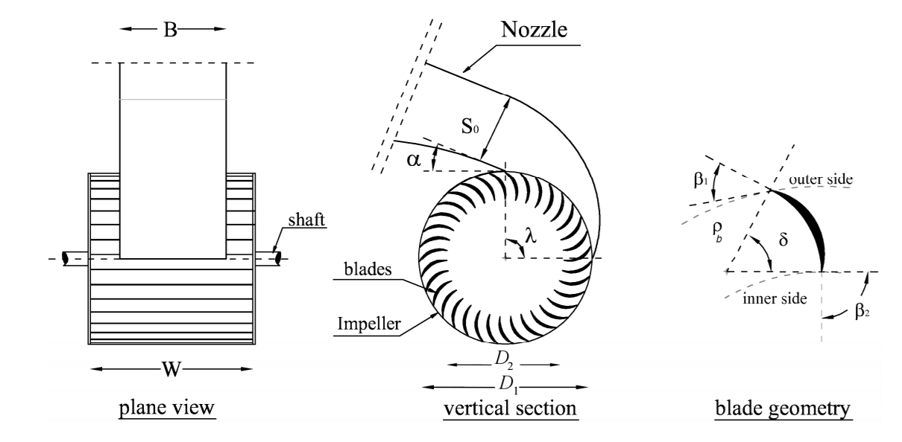
Se abbiamo tubi di diametro massimo 10 cm dobbiamo dobbiamo usare |  |  |  |  |  | 10 | tubi
v tubo | 3.18 | m/s
Re | 289519.3978 | m
landa | 0.014880324227
perdite | 0.76922624778 | m

Per canalizzare la portata nel tubo di alimentazione della turbina serve un invaso
portata fiume | 3 | m3/s | Area invaso | 0.33333333333 | m2
sezione media | 4 | m2 | Lati invaso | 0.57735026919 | m
velocità media | 0.75 | m/s | sez. quadrata

Il salto utile effettivo Hm vale |  |  | 4.23 | m
P. ideale | 10375.972627 | watt | 10.38 | Kw
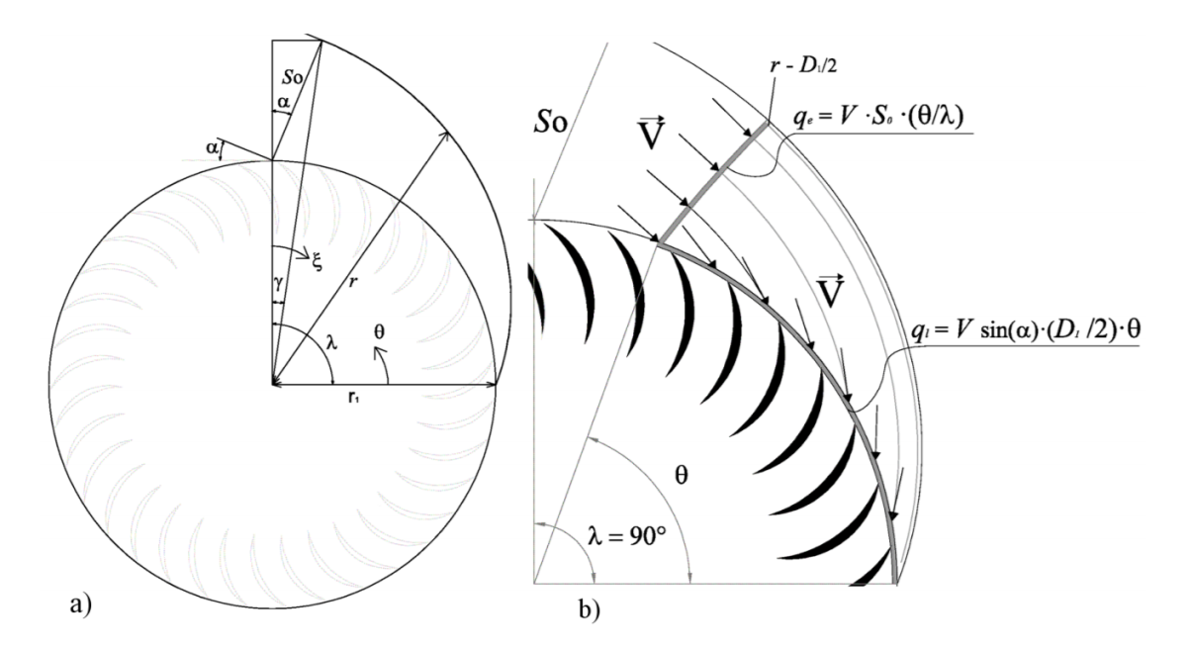
Diametri della girante
D1 | 0.2835 | m | 28.35 | cm
D2 | 0.1928 | m | 19.28 | cm
beta 1 | 0.6796 | rad | 38.94 | ° | cos beta | 0.77780423573
 |  |  |  |  | sen beta | 0.6285066196
Portata per unità di larghezza
q | 0.6672 | m3/s unitaria

Dimensioni canali ingresso turbina
So | 0.0834 | m | 83.40 | mm | Area | 0.03125 | m2
B | 0.3747 | m | 374.69 | mm | Q | 0.25 | m3/s
W | 0.5620 | m | 562.04 | mm
gamma | 0.1417 | rad | 8.12 | ° | cos gamma | 0.98998243285
K | 0.0557
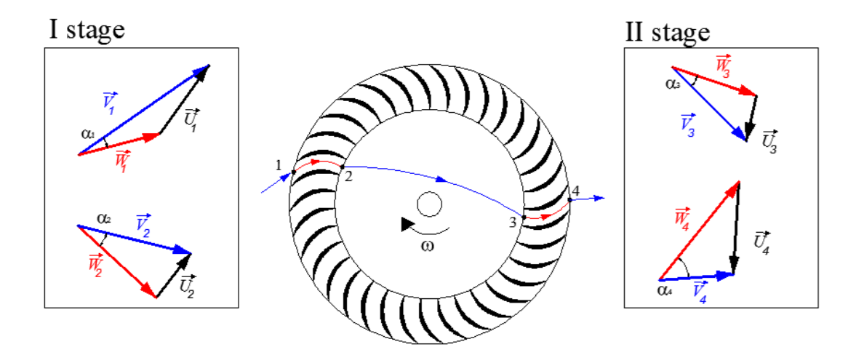
r | 0.2213 | m | 221.28 | mm

Potenze e rendimento
Pot ideale | 10375.972627 | watt | 10.38 | Kw
P effettiva | 6877.3592014 | watt | 6.88 | Kw

Rendimento | 0.66

Dati geometrici per il diseggno delle palette girante
raggio | 0.048981988305 | m | 48.98 | mm
angolo | 0.89116460333 | rad | 51.06 | °

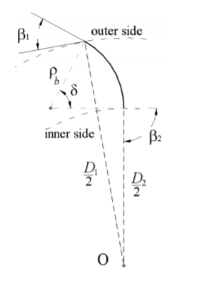
In ingresso la paletta è tangente alla retta individuata da beta1
In uscita la paletta è tangente alla retta radiale
La paletta è un arco di circonferenza

